상품제안서
센트라도 디퓨저 150ml+피크닉매트 세트 | 상품코드: F28805

 |  |  |  |  |  |  | 02-412-0044 | www.easy1.co.kr
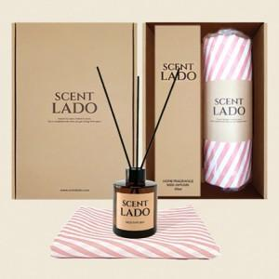

【상세/제작정보】 | 기본수량 미만 인쇄시 비용 추가. 스티커 제작및 부착 비용 별도 문의. 쇼핑백 600원

【인쇄/포장옵션】 | 실크 / 포장지포장

【공급단가】 | 수량 | 30~ | 90~ | 300~ | 500~ | 1,000~
*VAT별도 | 단가 | 18,000원 | 17,700원 | 17,250원 | 16,950원 | 16,500원

【상품 URL】 | http://www.easy1.co.kr/src/goods_detail.php?gdno=28805

